Sheet2
2023年“S”项目级配砂石、碎石采购报价表
序号 | 项目名称 | 规格 | 材料标准 | 计量 单位 | 工程量 | 金额（元） |  |  | 备注
 |  |  |  |  |  | 全费用单价限价 | 供应商所报单价 | 合价

2 | 级配碎石 | 粒径20-40mm，硬度15兆帕及以上，满足《四川省建设工程质量检测见证取样手册》要求 | 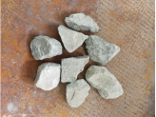 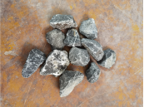 | 吨 | 1680 | 62 |  | 0
3 | 天然级配砂石（连砂石） | 粒径20-50mm，满足附图粒径级配表及《四川省建设工程质量检测见证取样手册》要求 |  | 吨 | 10000 | 45 |  | 0
合计（大写： ），能开具税率： |  |  |  |  |  |  | 0
注：1.数量以过磅数量为准；2.要求报价为含税到场价，开具的发票为1%税率或3%税率或13%税率的增值税专用发票。
 |  |  |  |  |  | 报价单位（公章）：
 |  |  |  |  |  | 委托代理人及电话：
 |  |  |  |  |  | 时间： 年 月 日

